ToR
ITT # PFRU2-2025-039 Procurement of attachments for mini loader SINOMACH 275F | ITT # PFRU2-2025-039 Закупівля навісного обладнання для міні-навантажувача SINOMACH 275F Volume 3 - Terms of Reference (ToR)/Specifications | Розділ 3 - Технічне завдання (ТЗ)/Специфікації

№ | Name according to the procurement - Description and Specifications of Item | (It is allowed to submit analogues for any positions) | Назва згідно закупівлі - Опис і специфікації предмету закупівлі | (Дозволяється подача аналогів на будь-які позиції) | Photo for illustrative purpose (It is allowed to submit analogues for any positions) | Фото для візуалізації (Дозволяється подача аналогів на будь-які позиції) | First Order Qty | Об'єм першого замовлення | Name according to the proposal | Назва згідно пропозиції | Proposed description & technical specifications (include brand & model (if applicable), etc.) | Пропонований опис і технічні характеристики (включаючи марку та модель(за наявності), тощо) | Country of Origin | Країна походження | Name of the manufacturer's company | Назва компанії виробника | Unit Price, GBP excl. VAT | Ціна за од-цю, Фунти Стерлінги без ПДВ
1 | Hydraulic Breaker for Mini loader Wheeled with side swing SINOMACH 275F Purpose: Demolition of concrete, asphalt, rocks -Impact energy: 500–1300 J -Frequency: 600–1200 BPM -Weight: 250–400 kg | Гідромолот для міні-навантажувача колісного з бортовим поворотом SINOMACH 275F Призначення: Демонтаж бетону або асфальту -Сила удару: 500–1300 Дж -Частота: 600–1200 уд/хв -Вага: 250–400 кг | 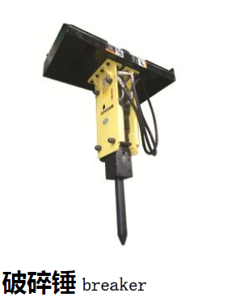 | 0 |  |  |  |  | 0.00
2 | Auger for Mini loader Wheeled with side swing SINOMACH 275F Purpose: Drilling holes for posts or trees - Auger diameter: 150–600 mm - Drilling depth: up to 2 m - Weight: ~120 kg - Hydraulic drive | Бур для міні-навантажувача колісного з бортовим поворотом SINOMACH 275F Призначення: Свердління отворів для стовпів або дерев - Діаметр шнека: 150–600 мм - Глибина буріння: до 2 м - Вага: ~120 кг - Гідропривід | 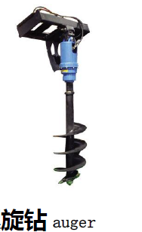 | 0 |  |  |  |  | 0.00
3 | Standard Bucket for Mini loader Wheeled with side swing SINOMACH 275F Purpose: Loading and unloading materials - Capacity: ~0.5 m³ - Width: 1800–2000 mm - Weight: ~150–200 kg - Made of HARDOX steel or similar | Стандартний ковш для міні-навантажувача колісного з бортовим поворотом SINOMACH 275F Призначення: Навантаження та розвантаження матеріалів - Об’єм: ~0.5 м³ - Ширина: 1800–2000 мм - Вага: ~150–200 кг - Сталь HARDOX або аналог | 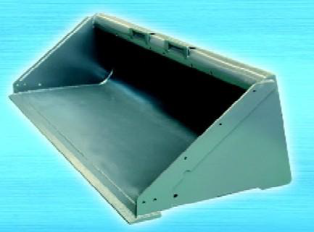 | 0 |  |  |  |  | 0.00
4 | Sweeper for Mini loader Wheeled with side swing SINOMACH 275F Purpose: Прибирання території (пісок, сніг, сміття) - Working width: 2000–2500 mm - Brush type: polypropylene - Waste tank volume: up to 200 L - Hydraulic drive | Щітка для міні-навантажувача колісного з бортовим поворотом SINOMACH 275F Призначення: Cleaning construction sites, roads, snow - Робоча ширина: 2000–2500 мм - Тип щітки: поліпропілен - Ємність бака для збору сміття: до 200 л - Гідропривід | 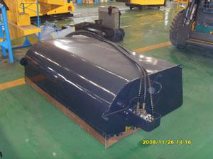 | 0 |  |  |  |  | 0.00
5 | Snow Blade/Plow for Mini loader Wheeled with side swing SINOMACH 275F Purpose: Snow removal from roads, yards, parking areas - Blade width: up to 2500 mm - Rotation angle: ±30° - Height: up to 600 mm - Hydraulic control | Сніговий вал для міні-навантажувача колісного з бортовим поворотом SINOMACH 275F Призначення: Очищення території від снігу - Ширина: до 2500 мм - Кут повороту: ±30° - Висота: до 600 мм - Гідравлічне керування |  | 0 |  |  |  |  | 0.00
6 | Grapple for Mini loader Wheeled with side swing SINOMACH 275F Purpose: Handling branches, logs, stones, debris - Width: 1700 mm - Weight: ~750 kg - 2 hydraulic cylinders - Top & bottom claws | Захват для міні-навантажувача колісного з бортовим поворотом SINOMACH 275F Призначення: Переміщення гілок, колод, сміття, каміння - Ширина: 1700 мм - Вага: ~750 кг - 2 гідроциліндри - Верхній і нижній захват | 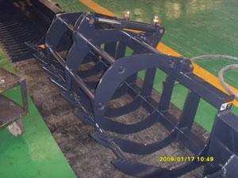 | 0 |  |  |  |  | 0.00
7 | Pallet Forks for Mini loader Wheeled with side swing SINOMACH 275F Purpose: Transporting palletized goods - Fork length: 1200 mm - Load capacity: up to 2500 kg - ISO 2 standard - Adjustable fork width | Вила для піддонів для міні-навантажувача колісного з бортовим поворотом SINOMACH 275F Призначення: Переміщення вантажів на палетах - Довжина вил: 1200 мм - Вантажопідйомність: до 2500 кг - Стандарт ISO 2 - Регульована ширина | 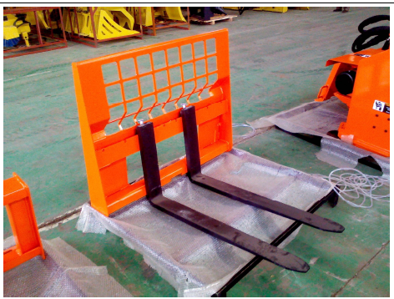 | 1 |  |  |  |  | 0.00
8 | Brush Cutter for Mini loader Wheeled with side swing SINOMACH 275F Purpose: Clearing overgrown bushes, shrubs, tall grass - Cutting width: 1–1.5 m - Drive type: hydraulic - Blades: 2–4 pcs - Weight: ~120–200 kg | Кущоріз для міні-навантажувача колісного з бортовим поворотом SINOMACH 275F Призначення: Розчищення території від чагарників, бур’яну - Ширина косіння: 1–1,5 м - Тип приводу: гідравлічний - Ножі: 2–4 шт - Вага: ~120–200 кг | 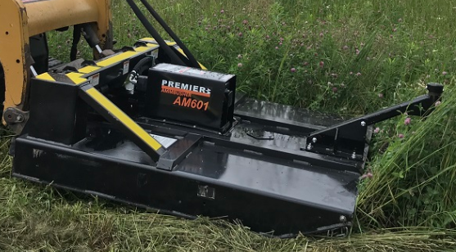 | 0 |  |  |  |  | 0.00
9 | Planer for Mini loader Wheeled with side swing SINOMACH 275F Purpose:Asphalt surface milling and road repair - Cutting width: 400–600 mm - Cutting depth: up to 150 mm - Weight: ~300–500 kg - Hydraulic drive, high torque | Фреза по асфальту для міні-навантажувача колісного з бортовим поворотом SINOMACH 275F Призначення: Фрезерування асфальту, ремонт доріг - Робоча ширина: 400–600 мм - Глибина фрезерування: до 150 мм - Вага: ~300–500 кг - Гідравлічний привід, підвищена потужність | 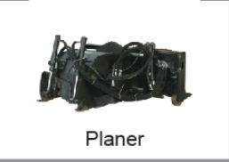 | 1 |  |  |  |  | 0.00
 |  |  |  |  |  |  | Total amount VAT excl. | Загальна сума без ПДВ |  | 0.00
Core note 1: Delivery destination - throughout the unoccupied territory of Ukraine.The contractual delivery address will be provided to the awarded bidder in each PO issued under VFA. / Основна примітка 1: Місце доставки - по всій неокупованій території України. Контрактна адреса доставки буде надана переможцю тендеру в кожному окремому замовленні на закупівлю в рамках угоди. Core note 2: Fixed Price in GBP (the price should be calculated based on the exchange rate of GBP to UAH, according to the OANDA rate (https://fxds-hcc.oanda.com/). The exchange rate for this ITT as of the issue date - 55,5230 UAH. / Основна примітка 2: Фіксована ціна у фунтах стерлінгів (ціна повинна бути розрахована на основі обмінного курсу фунта стерлінгів до гривні, згідно з курсом OANDA (https://fxds-hcc.oanda.com/). Обмінний курс для цієї ІТТ на дату публікації - 55,5230 грн. General notes: / Загальні примітки: 1• All Goods offered in response to this ITT must be new and unused. / 1• Усі Товари, що пропонуються у відповідь на цю ITT, повинні бути новими та невикористаними. 2• All electrical Goods must operate on 240V, 50Hz. [ignore if not applicable] / 2• Всі електричні товари повинні працювати від мережі 240 В, 50 Гц. [ігнорувати, якщо не застосовується] 3• Unit prices must include applicable transportation/delivery/unloading costs and local taxes, excluding VAT. / 3• Ціни повинні включати відповідні витрати на транспортування/доставку/розвантаження та місцеві податки, без урахування ПДВ. 4• Unless otherwise indicated, stated brand names or models are for illustrative description only. An equivalent substitute, as determined by the specifications, is acceptable. / 4• Якщо не вказано інше, зазначені торгові марки або моделі слугують лише для ілюстративного опису. Допускається еквівалентна заміна, визначена технічними характеристиками. 5• At this time, specific quantities to be purchased under any Framework/BPA resulting from this ITT are unknown. Specific quantities will dep
 |  |  |  |  |  |  |  |  | Bidder to complete | Для заповненя постачальнику:
Delivery Terms (INCOTERMS 2010): | Умови постачання (ІНКОТЕРМС 2010): |  |  |  |  |  |  |  | DDP
Payment terms (Chemonics requirement - 100% post-payment, NET within 30 c.d.): | Умови оплати (вимога Chemonics - 100% післяплата, NET протягом 30 к.д.):
Bid validity (c.d.) | Термін дії пропозиції (к.д.)
Bid currency: | Валюта пропозиції: |  |  |  |  |  |  |  | GBP | Фунти Стерлінги
Consent to enter into the twelve (12) months Framework Agreement : | Згода на укладення дванадцяти (12) місячної Рамкової угоди:
Warranty period (months): | Гарантійний термін (місяців):
Delivery time - calendar days (after PO signing) | Термін поставки - календарні дні (після підписання Договору на поставку)

Company name according to the Charter: | Назва компанії згідно Статуту:
EDRPOU | ЄДРПОУ:
Indicate the status of the company (Manufacturer / trader / distributor): | Вкажіть статус компанії (виробник / трейдер / дистриб'ютор):
Signature of the company representative and Stamp | Підпис представника підприємства та Печатка
Date | Дата:
Contact person of the company (whith role): | Контактна особа компанії (із зазначенням посади):
Mobile: | Мобільний:
Після заповнення, вимога Chemonics - надати цей документ у підписаному/завіреному печаткою форматі PDF та Excel.
Once completed, Chemonics requirement - provide this document in both signed/stamped PDF and Excel formats.

